Hoja1

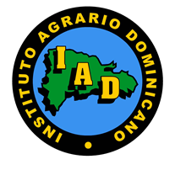
Instituto Agrario Dominicano (IAD)

“Año del Desarrollo Agroforestal”

Relacion de activos fijos

Correspondiente al mes de ____FEBRERO_____ del año __2017______

Fecha de registro | Codigo de Bienes Nacionales | Codigo Institucional | Descripcion del activo fijo | Ubicacion | Valor en RD$

2017-02-17 |  | T-544 | CAMION CAMA | LA SALVIA DE LOS QUEMADOS, BONAO | 2,283,917.91

TOTAL |  |  |  |  | 2,283,917.91

